상품제안서
리갈패드절취노트A형 A5 | 상품코드: S25115

 |  |  |  |  |  |  | 02-713-8555 | www.synergygift.co.kr
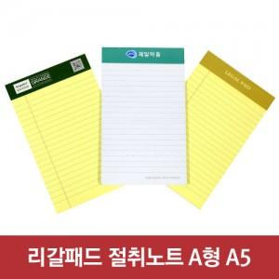

【상세/제작정보】 | 컬러인쇄 포함

【인쇄/포장옵션】 | 상단띠지컬러 / OPP(비닐)

【공급단가】 | 수량 | 500~ | 1,000~ | 5,000~ | 10,000~ | 20,000~
*VAT별도 | 단가 | 1,060원 | 915원 | 755원 | 720원 | 710원

【상품 URL】 | https://www.synergygift.co.kr:443/src/goods_detail.php?gdno=25115

